行政事業レビューシート
 |  |  |  |  |  |  |  |  |  |  |  |  |  |  |  |  |  |  |  |  |  |  | 事業番号 |  |  |  |  |  | 0233
平成２７年度行政事業レビューシート |  |  |  |  |  |  |  |  |  |  |  |  |  |  |  |  |  |  |  |  |  | （ | 文部科学省 |  |  |  |  |  |  |  |  | ）
事業名 |  |  |  | 国立研究開発法人理化学研究所設備整備費補助 |  |  |  |  |  |  |  |  |  |  | 担当部局庁 |  |  |  | 研究振興局 |  |  |  |  |  |  |  | 作成責任者
事業開始年度 |  |  |  | 平成２４年度 |  |  | 事業終了 （予定）年度 |  |  |  | 終了予定なし |  |  |  | 担当課室 |  |  |  | 基礎研究振興課 |  |  |  |  |  |  |  | 基礎研究振興課長 行松 泰弘
会計区分 |  |  |  | 一般会計 |  |  |  |  |  |  |  |  |  |  | 政策・施策名 |  |  |  | 政策目標9 科学技術の戦略的重点化 施策目標9-1 ライフサイエンス分野の研究開発の重点的推進及び倫理的課題等への取組 施策目標9-3 環境分野の研究開発の重点的推進 施策目標9-8 新興・融合領域の研究開発の推進
根拠法令 （具体的な 条項も記載） |  |  |  | 国立研究開発法人理化学研究所法第16条 |  |  |  |  |  |  |  |  |  |  | 関係する計画、通知等 |  |  |  | 第4期科学技術基本計画（平成23年8月19日閣議決定）
主要政策・施策 |  |  |  | 科学技術・イノベーション |  |  |  |  |  |  |  |  |  |  | 主要経費 |  |  |  | 文教及び科学振興
事業の目的 （目指す姿を簡潔に。3行程度以内） |  |  |  | 科学技術に関する試験及び研究等の業務を総合的に行うことにより、科学技術の水準の向上を図るため、理化学研究所の設置する研究所設備の整備充実を図る目的で、研究所が行う研究所設備の整備に要する経費に対し補助を実施する。
事業概要 （5行程度以内。別添可） |  |  |  | 我が国唯一の科学技術全般を総合的に行う研究機関として、物理学、化学、生物学、医科学等の幅広い研究分野を対象に、国家的・社会的ニーズを踏まえた戦略的・重点的な研究開発、世界トップレベルの研究基盤の整備・共用・利用研究及びパラダイム転換をもたらすような創造的・挑戦的な先端融合研究等を実施する理化学研究所に対し、必要な研究所設備の整備に要する経費の補助を行う。【補助率：定額補助】
実施方法 |  |  |  | 補助
予算額・ 執行額 （単位:百万円） |  |  |  |  |  |  |  | 24年度 |  |  |  |  | 25年度 |  |  |  |  | 26年度 |  |  |  |  |  | 27年度 |  |  |  | 28年度要求
 |  |  |  | 予算の状況 | 当初予算 |  |  | - |  |  |  |  | - |  |  |  |  | - |  |  |  |  |  | - |  |  |  | -
 |  |  |  |  | 補正予算 |  |  | 4,900 |  |  |  |  | 2,275 |  |  |  |  | - |  |  |  |  |  | -
 |  |  |  |  | 前年度から繰越し |  |  | - |  |  |  |  | 4,894 |  |  |  |  | 2,275 |  |  |  |  |  | - |  |  |  | -
 |  |  |  |  | 翌年度へ繰越し |  |  | -4,894 |  |  |  |  | -2,275 |  |  |  |  | - |  |  |  |  |  | -
 |  |  |  |  | 予備費等 |  |  | - |  |  |  |  | - |  |  |  |  | - |  |  |  |  |  | -
 |  |  |  |  | 計 |  |  | 6 |  |  |  |  | 4,894 |  |  |  |  | 2,275 |  |  |  |  |  | 0 |  |  |  | 0
 |  |  |  | 執行額 |  |  |  | 6 |  |  |  |  | 4,891 |  |  |  |  | 2,272
 |  |  |  | 執行率（％） |  |  |  | 100% |  |  |  |  | 100% |  |  |  |  | 100%
成果目標及び成果実績 （アウトカム） |  |  |  | 定量的な成果目標 |  |  |  | 成果指標 |  |  |  |  |  |  |  | 単位 |  |  | 24年度 |  |  |  | 25年度 |  |  | 26年度 |  |  | 目標最終年度
 |  |  |  |  |  |  |  |  |  |  |  |  |  |  |  |  |  |  |  |  |  |  |  |  |  |  |  |  |  | - | 年度
評価確定後
に記入
 |  |  |  | 独立行政法人通則法に基づく主務大臣による業務実績の評価結果のうち、施設・設備に関する計画の項目において、標準評価以上の評価を受けた項目の割合とする。 ※平成24，25年度については、独立行政法人評価委員会の年度評価結果で標準評価以上の評価を受けた項目の割合とする。 |  |  |  | 標準評価(B評価）以上の評価を受けた項目の割合。 ※平成24，25年度については、標準評価(A評価)以上の評価を受けた項目の割合。 |  |  |  |  |  |  | 成果実績 | ％ |  |  | 100.0 |  |  |  | 100.0 |  |  | -
 |  |  |  |  |  |  |  |  |  |  |  |  |  |  | 目標値 | ％ |  |  | 100.0 |  |  |  | 100.0 |  |  | 100.0 |  |  | -
 |  |  |  |  |  |  |  |  |  |  |  |  |  |  | 達成度 | ％ |  |  | 100.0 |  |  |  | 100.0 |  |  | -
成果目標及び成果実績（アウトカム）欄についてさらに記載が必要な場合はチェックの上【別紙１】に記載
活動指標及び活動実績 （アウトプット） |  |  |  | 活動指標 |  |  |  |  |  |  |  |  |  |  |  | 単位 |  |  | 24年度 |  |  |  | 25年度 |  |  | 26年度 |  |  | 27年度活動見込
 |  |  |  | 設備整備の整備件数 |  |  |  |  |  |  |  |  |  |  | 活動実績 | 件 |  |  | 1 |  |  |  | 252 |  |  | 159
 |  |  |  |  |  |  |  |  |  |  |  |  |  |  | 当初見込み | 件 |  |  | 197 |  |  |  | 248 |  |  | 52 |  |  | -
単位当たり コスト |  |  |  | 算出根拠 |  |  |  |  |  |  |  |  |  |  |  | 単位 |  |  | 24年度 |  |  |  | 25年度 |  |  | 26年度 |  |  | 27年度見込
 |  |  |  | 国立研究開発法人理化学研究所の事業を実施する上で必要な設備整備費補助金のため、単位当たりコストの算出は困難 |  |  |  |  |  |  |  |  |  |  | 単位当たり コスト |  |  |  | - |  |  |  | - |  |  | - |  |  | -
 |  |  |  |  |  |  |  |  |  |  |  |  |  |  | 計算式 | / |  |  | - |  |  |  | - |  |  | - |  |  | -
平成27・28年度予算内訳（単位：百万円） |  | 費 目 |  |  |  | 27年度当初予算 |  |  |  | 28年度要求 |  |  |  | 主な増減理由
 |  | - |  |  |  | - |  |  |  | -

 |  | 計 |  |  |  | 0 |  |  |  | 0
事業所管部局による点検・改善
 |  | 項 目 |  |  |  |  |  |  |  |  |  |  |  |  |  |  |  | 評 価 |  | 評価に関する説明
国費投入の必要性 |  | 事業の目的は国民や社会のニーズを的確に反映しているか。 |  |  |  |  |  |  |  |  |  |  |  |  |  |  |  | ○ |  | 当事業は、国家的・社会的ニーズを踏まえた戦略的・重点的な研究開発を推進している。
 |  | 地方自治体、民間等に委ねることができない事業なのか。 |  |  |  |  |  |  |  |  |  |  |  |  |  |  |  | ○ |  | イノベーションの苗床となる多様な基礎研究を行うといった事業目的を達成するためには、国から一定の財政支援を受けた国立研究開発法人が当該事業を実施する必要がある。
 |  | 政策目的の達成手段として必要かつ適切な事業か。政策体系の中で優先度の高い事業か。 |  |  |  |  |  |  |  |  |  |  |  |  |  |  |  | ○ |  | 科学技術基本計画を踏まえた政策の実施に必要であり、政策の優先度が極めて高い事業である。
事業の効率性 |  | 競争性が確保されているなど支出先の選定は妥当か。 |  |  |  |  |  |  |  |  |  |  |  |  |  |  |  | ○ |  | 支出先の選定に際しては、随意契約見直し計画等に基づき可能な限り一般競争入札を行う取組を進めるなど、競争性の確保に向けた取組を進めている。
 |  | 受益者との負担関係は妥当であるか。 |  |  |  |  |  |  |  |  |  |  |  |  |  |  |  | ‐
 |  | 単位当たりコスト等の水準は妥当か。 |  |  |  |  |  |  |  |  |  |  |  |  |  |  |  | ‐
 |  | 資金の流れの中間段階での支出は合理的なものとなっているか。 |  |  |  |  |  |  |  |  |  |  |  |  |  |  |  | ○ |  | 事業目的に即し、合理的かつ真に必要なものに対して支出が行われている。
 |  | 費目・使途が事業目的に即し真に必要なものに限定されているか。 |  |  |  |  |  |  |  |  |  |  |  |  |  |  |  | ○ |  | 競争性の確保につとめるとともに、費目・使途は合理的かつ真に必要なもののみに限定されている。
 |  | 不用率が大きい場合、その理由は妥当か。（理由を右に記載） |  |  |  |  |  |  |  |  |  |  |  |  |  |  |  | ‐
 |  | その他コスト削減や効率化に向けた工夫は行われているか |  |  |  |  |  |  |  |  |  |  |  |  |  |  |  | ○ |  | 原則、一般競争入札を実施し、契約の競争性を高める取組を行っている。
事業の有効性 |  | 成果実績は成果目標に見合ったものとなっているか |  |  |  |  |  |  |  |  |  |  |  |  |  |  |  | ○ |  | 中期目標の達成に向け、着実に実績を挙げている。
 |  | 事業実施に当たって他の手段・方法等が考えられる場合、それと比較してより効果的あるいは低コストで実施できているか。 |  |  |  |  |  |  |  |  |  |  |  |  |  |  |  | ○ |  | 原則、一般競争入札を実施し、契約の競争性を高める取組を行っている。
 |  | 活動実績は見込みに見合ったものであるか。 |  |  |  |  |  |  |  |  |  |  |  |  |  |  |  | ○ |  | 中期目標の達成に向け、着実に実績を挙げている。
 |  | 整備された施設や成果物は十分に活用されているか。 |  |  |  |  |  |  |  |  |  |  |  |  |  |  |  | ○ |  | 整備された設備は十分に活用されており、これらを利用して研究成果の創出に取り組んでいる。
関連事業 |  | 関連する事業がある場合、他部局・他府省等と適切な役割分担を行っているか。（役割分担の具体的な内容を各事業の右に記載） |  |  |  |  |  |  |  |  |  |  |  |  |  |  |  | ‐
 |  | 所管府省・部局名 |  |  |  |  |  | 事業番号 |  |  |  | 事業名

点検・改善結果 |  | 点検結果 |  | 今後も限られた予算を有効活用しつつ、研究成果の最大化が図られるよう、検討・改善を重ねていくことが課題である。なお、毎年理化学研究所の業務に必要な設備を整備しているところであるが、研究業務の特性上やむを得ないものを除き、基本的に一般競争入札とすることとし、効果的かつ効率的な運用を図っているところである。
 |  | 改善の 方向性 |  | 引き続き、中期目標の達成のために必要な施設・設備を計画どおり、適切に整備し、整備規模の適正化やコスト削減に注意しつつ、効果的効率的な整備の実施に努めることが求められる。
外部有識者の所見
※外部有識者による点検対象外
行政事業レビュー推進チームの所見
事業内容の 一部改善 |  |  | １．事業評価の観点：本事業は、国家的・社会的ニーズを踏まえた戦略的・重点的な研究開発、世界トップレベルの研究基盤の整備・共用・利用研究及びパラダイム転換をもたらすような創造的・挑戦的な先端融合研究等を実施する理化学研究所に対し、必要な研究設備の整備を行う事業であり、契約・執行手続きの観点から検証を行った。 ２．所見：当該事業は、平成２４年度補正予算の大半を、平成２５年度補正予算の全額をそれぞれ次年度へ繰り越していることから、計画に基づいた適切な予算執行に努めるべきである。
所見を踏まえた改善点/概算要求における反映状況
執行等改善 |  |  | 平成２４年度補正予算及び平成２５年度補正予算については、本事業で整備する設備の仕様の検討に時間を要したため繰り越しを行ったが、変更後の計画に基づき、適切に執行したところである。
備考
【支出先上位１０者リストの落札率について】 ※部分については、同種の他の契約の予定価格を類推されるおそれがあるため、又は研究所の事務若しくは事業に支障を生じるおそれがあるため非公表。
関連する過去のレビューシートの事業番号
平成22年度 |  |  |  | - |  |  |  |  | 平成23年度 |  |  |  | - |  |  |  |  |  |  | 平成24年度 |  |  |  |  | -
平成25年度 |  |  |  | 246 |  |  |  |  | 平成26年度 |  |  |  | 243
資金の流れ （資金の受け取り先が何を行っているかについて補足する）（単位：百万円） |  |  |  | ※平成26年度実績を記入。執行実績がない新規事業、新規要求事業については現時点で予定やイメージを記入。
 |  |  |  | なお、金額は単位未満四捨五入して記載していることから、合計が一致しない場合がある。
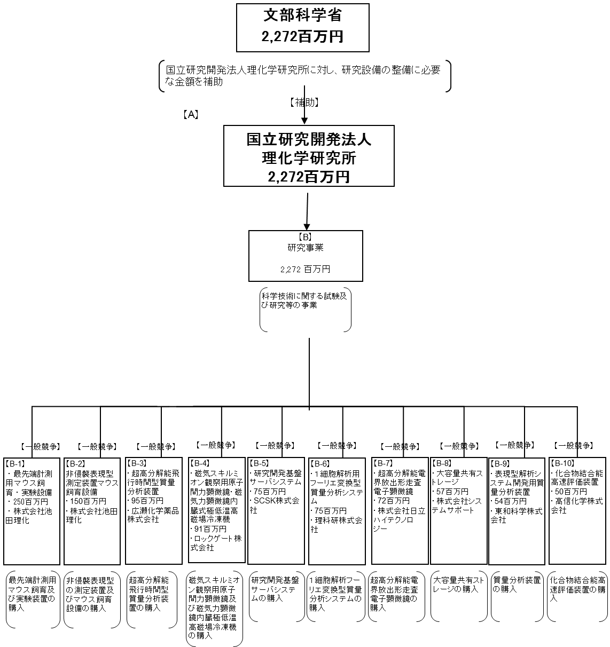

費目・使途 （「資金の流れ」においてブロックごとに最大の金額が支出されている者について記載する。費目と使途の双方で実情が分かるように記載） |  |  |  | A.国立研究開発法人理化学研究所 |  |  |  |  |  |  |  |  |  |  |  |  | B-3.広瀬化学薬品株式会社
 |  |  |  | 費 目 |  | 使 途 |  |  |  |  |  |  |  |  | 金 額 (百万円） |  | 費 目 |  |  |  | 使 途 |  |  |  |  |  |  |  |  | 金 額 (百万円）
 |  |  |  | 設備整備費補助金 |  | 購入費等 |  |  |  |  |  |  |  |  | 2,272 |  | 購入 |  |  |  | 超高分解能飛行時間型質量分析装置 |  |  |  |  |  |  |  |  | 95

 |  |  |  | 計 |  |  |  |  |  |  |  |  |  |  | 2,272 |  | 計 |  |  |  |  |  |  |  |  |  |  |  |  | 95
 |  |  |  | B.研究事業 |  |  |  |  |  |  |  |  |  |  |  |  | B-4.ロックゲート株式会社
 |  |  |  | 費 目 |  | 使 途 |  |  |  |  |  |  |  |  | 金 額 (百万円） |  | 費 目 |  |  |  | 使 途 |  |  |  |  |  |  |  |  | 金 額 (百万円）
 |  |  |  | 設備整備費補助金 |  | 購入費等 |  |  |  |  |  |  |  |  | 2,272 |  | 購入 |  |  |  | 磁気スキルミオン観察用原子間力顕微鏡・磁気力顕微鏡内臓式極低温高磁場冷凍機 |  |  |  |  |  |  |  |  | 91

 |  |  |  | 計 |  |  |  |  |  |  |  |  |  |  | 2,272 |  | 計 |  |  |  |  |  |  |  |  |  |  |  |  | 91
 |  |  |  | B-1.株式会社池田理化 |  |  |  |  |  |  |  |  |  |  |  |  | B-5.ＳＣＳＫ株式会社
 |  |  |  | 費 目 |  | 使 途 |  |  |  |  |  |  |  |  | 金 額 (百万円） |  | 費 目 |  |  |  | 使 途 |  |  |  |  |  |  |  |  | 金 額 (百万円）
 |  |  |  | 購入 |  | 最先端計測用マウス飼育・実験設備 |  |  |  |  |  |  |  |  | 250 |  | 購入 |  |  |  | 研究開発基盤サーバシステム |  |  |  |  |  |  |  |  | 75

 |  |  |  | 計 |  |  |  |  |  |  |  |  |  |  | 250 |  | 計 |  |  |  |  |  |  |  |  |  |  |  |  | 75
 |  |  |  | B-2.株式会社池田理化 |  |  |  |  |  |  |  |  |  |  |  |  | B-6.理科研株式会社
 |  |  |  | 費 目 |  | 使 途 |  |  |  |  |  |  |  |  | 金 額 (百万円） |  | 費 目 |  |  |  | 使 途 |  |  |  |  |  |  |  |  | 金 額 (百万円）
 |  |  |  | 購入 |  | 非侵襲表現型測定装置マウス飼育設備 |  |  |  |  |  |  |  |  | 150 |  | 購入 |  |  |  | 1細胞解析用フーリエ変換型質量分析システム |  |  |  |  |  |  |  |  | 75

 |  |  |  | 計 |  |  |  |  |  |  |  |  |  |  | 150 |  | 計 |  |  |  |  |  |  |  |  |  |  |  |  | 75
費目・使途欄についてさらに記載が必要な場合はチェックの上【別紙２】に記載

 | 支出先上位１０者リスト
 | A
 |  | 支 出 先 |  |  |  |  | 業 務 概 要 |  |  |  |  |  |  |  |  |  |  |  |  |  |  |  |  | 支 出 額 （百万円） |  |  | 入札者数 |  |  | 落札率
1
2
3
4
5
6
7
8
9
10

 | B 研究事業
 |  | 支 出 先 |  |  |  |  | 業 務 概 要 |  |  |  |  |  |  |  |  |  |  |  |  |  |  |  |  | 支 出 額 （百万円） |  |  | 入札者数 |  |  | 落札率
1 |  | 株式会社池田理化 |  |  |  |  | 最先端計測用マウス飼育及び実験装置の購入 |  |  |  |  |  |  |  |  |  |  |  |  |  |  |  |  | 250 |  |  | 2 |  |  | ※
2 |  | 株式会社池田理化 |  |  |  |  | 非侵襲表現型の測定装置及びマウス飼育設備の購入 |  |  |  |  |  |  |  |  |  |  |  |  |  |  |  |  | 150 |  |  | 2 |  |  | ※
3 |  | 広瀬化学薬品株式会社 |  |  |  |  | 超高分解能飛行時間型質量分析装置の購入 |  |  |  |  |  |  |  |  |  |  |  |  |  |  |  |  | 95 |  |  | 2 |  |  | ※
4 |  | ロックゲート株式会社 |  |  |  |  | 磁気スキルミオンを観察用原子間力顕微鏡及び、磁気力顕微鏡内臓極低温高磁場冷凍機の購入 |  |  |  |  |  |  |  |  |  |  |  |  |  |  |  |  | 91 |  |  | 1 |  |  | ※
5 |  | ＳＣＳＫ株式会社 |  |  |  |  | 研究開発基盤サーバシステムの購入 |  |  |  |  |  |  |  |  |  |  |  |  |  |  |  |  | 75 |  |  | 2 |  |  | ※
6 |  | 理科研株式会社 |  |  |  |  | １細胞解析フーリエ変換型質量分析システムの購入 |  |  |  |  |  |  |  |  |  |  |  |  |  |  |  |  | 75 |  |  | 1 |  |  | ※
7 |  | 株式会社日立ハイテクノロジーズ |  |  |  |  | 超高分解能電界放出形走査電子顕微鏡の購入 |  |  |  |  |  |  |  |  |  |  |  |  |  |  |  |  | 72 |  |  | 1 |  |  | ※
8 |  | 株式会社システムサポート |  |  |  |  | 大容量共有ストレージの購入 |  |  |  |  |  |  |  |  |  |  |  |  |  |  |  |  | 57 |  |  | 3 |  |  | ※
9 |  | 東和科学株式会社 |  |  |  |  | 質量分析装置の購入 |  |  |  |  |  |  |  |  |  |  |  |  |  |  |  |  | 54 |  |  | 1 |  |  | ※
10 |  | 高信化学株式会社 |  |  |  |  | 化合物結合能高速評価装置の購入 |  |  |  |  |  |  |  |  |  |  |  |  |  |  |  |  | 50 |  |  | 1 |  |  | ※

 | C
 |  | 支 出 先 |  |  |  |  | 業 務 概 要 |  |  |  |  |  |  |  |  |  |  |  |  |  |  |  |  | 支 出 額 （百万円） |  |  | 入札者数 |  |  | 落札率
1
2
3
4
5
6
7
8
9
10

 | D
 |  | 支 出 先 |  |  |  |  | 業 務 概 要 |  |  |  |  |  |  |  |  |  |  |  |  |  |  |  |  | 支 出 額 （百万円） |  |  | 入札者数 |  |  | 落札率
1
2
3
4
5
6
7
8
9
10

 | E
 |  | 支 出 先 |  |  |  |  | 業 務 概 要 |  |  |  |  |  |  |  |  |  |  |  |  |  |  |  |  | 支 出 額 （百万円） |  |  | 入札者数 |  |  | 落札率
1
2
3
4
5
6
7
8
9
10

 | F
 |  | 支 出 先 |  |  |  |  | 業 務 概 要 |  |  |  |  |  |  |  |  |  |  |  |  |  |  |  |  | 支 出 額 （百万円） |  |  | 入札者数 |  |  | 落札率
1
2
3
4
5
6
7
8
9
10

 | G
 |  | 支 出 先 |  |  |  |  | 業 務 概 要 |  |  |  |  |  |  |  |  |  |  |  |  |  |  |  |  | 支 出 額 （百万円） |  |  | 入札者数 |  |  | 落札率
1
2
3
4
5
6
7
8
9
10

 | H
 |  | 支 出 先 |  |  |  |  | 業 務 概 要 |  |  |  |  |  |  |  |  |  |  |  |  |  |  |  |  | 支 出 額 （百万円） |  |  | 入札者数 |  |  | 落札率
1
2
3
4
5
6
7
8
9
10
支出先上位10社リスト欄についてさらに記載が必要な場合はチェックの上【別紙３】に記載

